Totalt
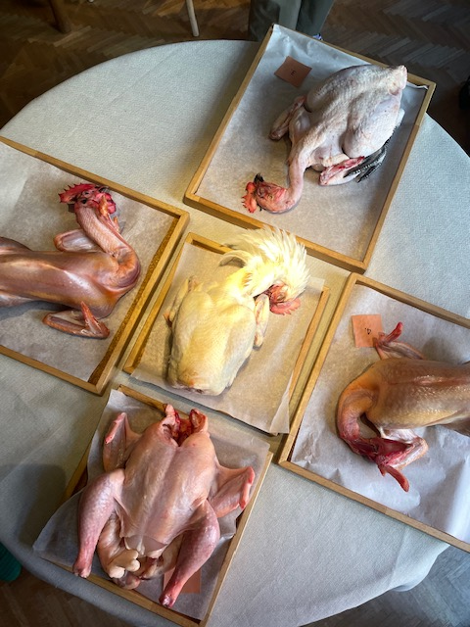
Totalt
 | Utseende i rå form | Mörhet | Saftighet | Smak | Potential
1. REKO Hubbard | 4.85 | 5.05 | 5.00 | 9.10 | 24.00
2. Stackvallen Australorp | 6.75 | 5.60 | 5.85 | 11.60 | 29.80
3. Label Rouge Poulet Fermier | 6.35 | 6.95 | 6.60 | 13.90 | 33.80
4. Stackvallen Bresse | 7.45 | 6.25 | 6.15 | 13.20 | 33.05
5. Fransk Bresse | 7.55 | 6.80 | 6.60 | 13.20 | 34.15

Råvara | Utseende i rå form | Mörhet | Saftighet | Smak | Potential
 | Skala 1 -10 x 1 | Skala 1 - 10 x 1 | Skala 1 - 10 x 1 | Skala 1- 10 x 2 | 35-50 poäng = Potentiell Exceptionell råvara
 |  |  |  |  | 30-34 = Utmärkt råvarukvalité
 |  |  |  |  | 25-29 = Hög råvarukvalité
 |  |  |  |  | 20-24 = Standard råvara

1. REKO Hubbard | 4.85 | 5.05 | 5.00 | 9.10 | 24.00
2. Stackvallen Australorp | 6.75 | 5.60 | 5.85 | 11.60 | 29.80
3. Label Rouge Poulet Fermier | 6.35 | 6.95 | 6.60 | 13.90 | 33.80
4. Stackvallen Bresse | 7.45 | 6.25 | 6.15 | 13.20 | 33.05
5. Fransk Bresse | 7.55 | 6.80 | 6.60 | 13.20 | 34.15

1. medelvärde = summan av alla värden/ antal värden

1
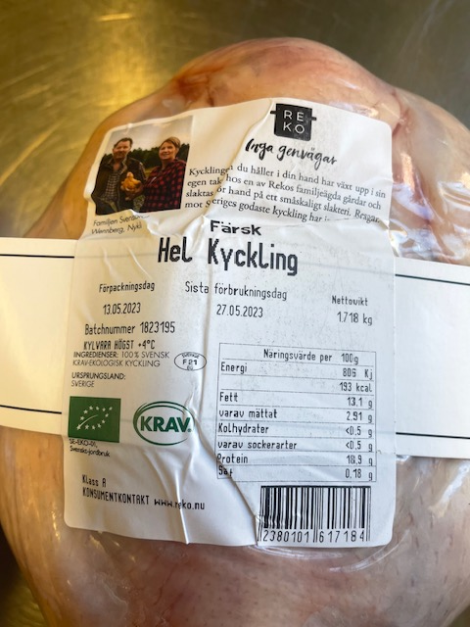
Nummer: |  | 1
Producent: | REKO
Plats: | Nykil
Ras: | Hubbard
Levnadsätt:
Ålder:
Kön:
Foder:
Slakteri:
Slaktdatum:
Slaktvikt: | 1,8 kg
Skållningstemp:
Plockning:
Nedkylning:
Hängning hel/halv:
Nedskärning detalj:
Hängmörning:
Förpackning | Slimvaccad
Levererat:

Antal kockar: | 10

Råvara 1
 | UTSEENDE | MÖRHET | SAFTIGHET | SMAK
Kock 1 | 4.5 | 5 | 5.5 | 5
Kock 2 | 5 | 7 | 6 | 5
Kock 3 | 7 | 6 | 4 | 4
Kock 4 | 6.5 | 7 | 7.5 | 6.5
Kock 5 | 4 | 3.5 | 6 | 4
Kock 6 | 4.5 | 5 | 5 | 5
Kock 7 | 4 | 4 | 4 | 3.5
Kock 8 | 4 | 4 | 4 | 4
Kock 9 | 4.5 | 5 | 4 | 4.5
Kock 10 | 4.5 | 4 | 4 | 4
Kock 11
Kock 12
Kock 13
Kock 14
Kock 15
Kock 16
Kock 17
Kockar | UTSEENDE | MÖRHET | SAFTIGHET | SMAK | Potential
 | Skala 1-10 | Skala 1 - 10 | Skala 1-10 | Skala 1 - 10 | 35-50 poäng = Exceptionell råvara
 | x 1 | x 1 | x 1 | x 2 | 30-34 = Utmärkt råvarukvalité
 |  |  |  |  | 25-29 = Hög råvarukvalité
 |  |  |  |  | 20-24 = Standard råvara
Kock 1 | 4.5 | 5 | 5.5 | 5
Kock 2 | 5 | 7 | 6 | 5
Kock 3 | 7 | 6 | 4 | 4
Kock 4 | 6.5 | 7 | 7.5 | 6.5
Kock 5 | 4 | 3.5 | 6 | 4
Kock 6 | 4.5 | 5 | 5 | 5
Kock 7 | 4 | 4 | 4 | 3.5
Kock 8 | 4 | 4 | 4 | 4
Kock 9 | 4.5 | 5 | 4 | 4.5
Kock 10 | 4.5 | 4 | 4 | 4
Kock 11
Kock 12
Kock 13
Kock 14
Kock 15
Kock 16
Kock 17
summa | 48.5 | 50.5 | 50 | 91 | 24.00
potential | 4.85 | 5.05 | 5.00 | 9.10 | 24.0

KOCKARNAS KOMMENTARER:
Utseende i rå form:
Rosa lätt gult skinn fett stor broiler liknande, medium fettkappa
Rund kort fågel, fet len doft

Mörhet:
Bröst mör
Lår något tuggmotstånd
Saftighet:
Bröst saftigt något smuligt lätt svampigt, saftig början torr slut
Lår saftigt men trådigt
Smak:
Bröst smaken sitter i skinn, bröstet milda fågeltoner
Lår mild med god kycklingsmak, viss hav, ostronton
God smak av rostade fågeltoner, lite fisksmsakande skinn, mineral, viss syra, kort smak

2
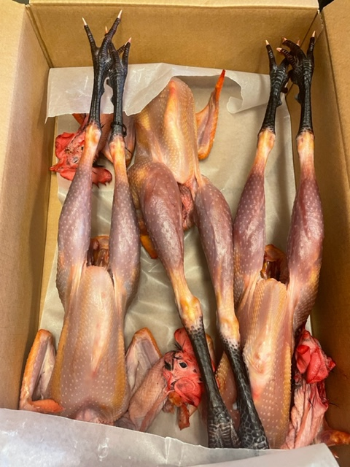

Nummer: |  | 2
Producent: | Stackvallen
Plats: | Krokshult, Oskarshamn
Ras: | Australorp
Levnadsätt: | Frigående inomhus
Ålder: | 32-36 veckor
Kön: | Tupp
Foder: | 0-8 v Startfoder Swe Agro, 8-16v. Tillväxtfoder 16-36 Sojafritt Swe Agro
Slakteri: | Eget gårdsslakteri
Slaktdatum: | 18/5 2023
Slaktvikt: | 2,3 kg
Skållningstemp: | 66°
Plockning: | Plockmaskin
Nedkylning: | Långsamt till 4° RH 55%
Hängning hel/halv: | 3 dygn kylrum +4° RH 55% hjärta lever kvar
Nedskärning detalj:
Hängmörning:
Förpackning | Charkpapper i pappkartong
Levererat: | 22/5 2023
Antal kockar: | 10
Råvara 2
 | UTSEENDE | MÖRHET | SAFTIGHET | SMAK
Kock 1 | 6 | 7 | 8 | 4.5
Kock 2 | 7 | 5 | 5 | 7
Kock 3 | 7.5 | 6.5 | 5 | 5.5
Kock 4 | 8.5 | 6 | 8 | 6
Kock 5 | 7 | 6 | 5 | 6
Kock 6 | 6.5 | 5.5 | 5.5 | 5
Kock 7 | 7 | 4 | 6 | 7
Kock 8 | 6.5 | 6.5 | 6 | 6.5
Kock 9 | 6 | 5 | 6 | 6.5
Kock 10 | 5.5 | 4.5 | 4 | 4
Kock 11
Kock 12
Kock 13
Kock 14
Kock 15
Kock 16
Kock 17
Kockar | UTSEENDE | MÖRHET | SAFTIGHET | SMAK | Potential
 | Skala 1-10 | Skala 1 - 10 | Skala 1-10 | Skala 1 - 10 | 35-50 poäng = Exceptionell råvara
 | x 1 | x 1 |  | x 2 | 30-34 = Utmärkt råvarukvalité
 |  |  |  |  | 25-29 = Hög råvarukvalité
 |  |  |  |  | 20-24 = Standard råvara
Kock 1 | 6 | 7 | 8 | 4.5
Kock 2 | 7 | 5 | 5 | 7
Kock 3 | 7.5 | 6.5 | 5 | 5.5
Kock 4 | 8.5 | 6 | 8 | 6
Kock 5 | 7 | 6 | 5 | 6
Kock 6 | 6.5 | 5.5 | 5.5 | 5
Kock 7 | 7 | 4 | 6 | 7
Kock 8 | 6.5 | 6.5 | 6 | 6.5
Kock 9 | 6 | 5 | 6 | 6.5
Kock 10 | 5.5 | 4.5 | 4 | 4
Kock 11
Kock 12
Kock 13
Kock 14
Kock 15
Kock 16
Kock 17
summa | 67.5 | 56 | 58.5 | 116 | 29.80
potential | 6.75 | 5.60 | 5.85 | 11.60 | 29.8

KOCKARNAS KOMMENTARER:
Utseende i rå form:
Bröst: Mörk köttfärg, väldigt tunt skinn, lite gult fett
Lår:
Doftar smör, kola, vitt fast kött med mörkt lårkött, fast konsistens med torrt skinn och fin plockning
Mörhet:
Bröst: Tuggmotståndf, lite segt skinn
Lår: Viss motstånd, låg mörhet på hela fågeln, äldre djur?
Saftighet:
Bra lagom saftiogeht
Låret upplevs torrare, låret behövs annan tillagning, så är skinnet segt
Smak:
Milda smaker med viss järnighet
Vassler, skog, smörkola, fin fågel,
Låret är djup smak köttig, gräs ört, smakar lite som våtskog
Järn, bovete, popcorn, svamp

3
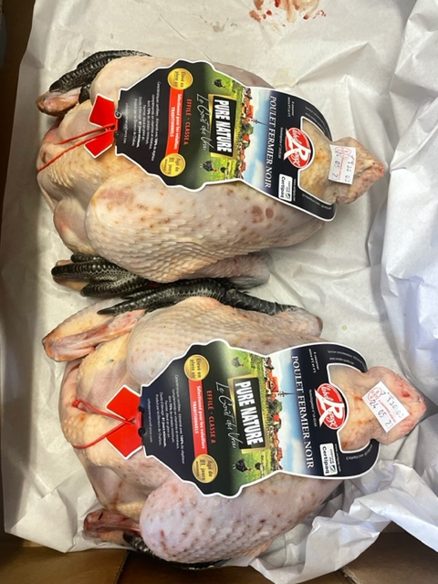

Nummer: | 3
Producent: | Label Rouge
Plats:
Ras: | Poulet Fermier Noir
Levnadsätt: | Utomhus
Ålder: | 81 dagar
Kön: | -
Foder: | 100% vegetabilier, spannmål, vitamin, mineral
Slakteri: | -
Slaktdatum: | 18/5 2023
Slaktvikt: | -
Skållningstemp: | -
Plockning: | -
Nedkylning: | -
Hängning hel/halv:
Nedskärning detalj:
Hängmörning:
Förpackning
Levererat: | Via Tradifood AB
Produkt: | Referens
Antal kockar: | 10
Råvara 3
 | UTSEENDE | MÖRHET | SAFTIGHET | SMAK
Kock 1 | 5.5 | 8 | 6.5 | 6.5
Kock 2 | 7 | 7 | 5 | 7
Kock 3 | 6.5 | 7.5 | 7.5 | 8
Kock 4 | 7.5 | 8 | 7 | 7
Kock 5 | 6 | 6 | 7 | 7.5
Kock 6 | 5 | 5 | 6 | 6
Kock 7 | 7 | 9 | 8 | 8
Kock 8 | 5 | 5 | 5 | 6.5
Kock 9 | 8 | 6.5 | 6.5 | 7
Kock 10 | 6 | 7.5 | 7.5 | 6
Kock 11
Kock 12
Kock 13
Kock 14
Kock 15
Kock 16
Kock 17
Kockar | UTSEENDE | MÖRHET | SAFTIGHET | SMAK | Potential
 | Skala 1-10 | Skala 1 - 10 | Skala 1-10 | Skala 1 - 10 | 35-50 poäng = Exceptionell råvara
 | x 1 | x 1 |  | x 2 | 30-34 = Utmärkt råvarukvalité
 |  |  |  |  | 25-29 = Hög råvarukvalité
 |  |  |  |  | 20-24 = Standard råvara
Kock 1 | 5.5 | 8 | 6.5 | 6.5
Kock 2 | 7 | 7 | 5 | 7
Kock 3 | 6.5 | 7.5 | 7.5 | 8
Kock 4 | 7.5 | 8 | 7 | 7
Kock 5 | 6 | 6 | 7 | 7.5
Kock 6 | 5 | 5 | 6 | 6
Kock 7 | 7 | 9 | 8 | 8
Kock 8 | 5 | 5 | 5 | 6.5
Kock 9 | 8 | 6.5 | 6.5 | 7
Kock 10 | 6 | 7.5 | 7.5 | 6
Kock 11
Kock 12
Kock 13
Kock 14
Kock 15
Kock 16
Kock 17
summa | 63.5 | 69.5 | 66 | 139 | 33.80
potential | 6.35 | 6.95 | 6.60 | 13.90 | 33.8

KOCKARNAS KOMMENTARER:
Utseende i rå form:
Mörkt kött, kraftig muskelatur, tunt ljust mjukt skinn,
Speciell torrhet i skinnet, jämn fettfördelning
Snittad i halsen, stora lår, med små bröstfileer
Mörhet:
Bröst: Mycket mör, viss svampighet, grymt bra, för mör?
Lår: Mör med behaglighet
Saftighet:
Bröst: Mycket saftig med fintrådiga fibrer, fint tunt skinn
Lår: Något trådig men ej segt
Smak:
Bröst: Mild smak med behagligt fett
Lår: Bra fet smak med viss järnighet
Gott krispigt skinn, rostade toner, jordärtskocka, mineraligtet, umami, rostat majs
Frisk fet smak, med harmonisk smak som hänger i. Brödig, med bra syra

4
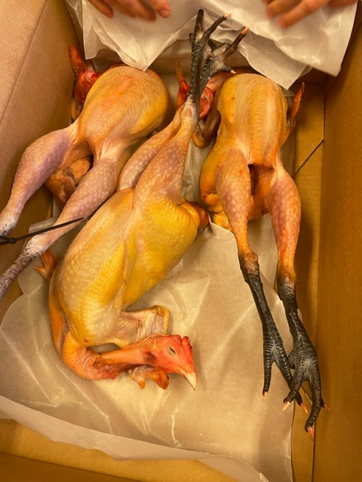

Nummer: | 4
Producent: | Stackvallen
Plats: | Krokshult, Oskarshamn
Ras: | Bresse
Levnadsätt: | Frigående inomhus
Ålder: | 16 veckor
Kön: | Höna
Foder: | 0-8 veckor Start Swe Agro, 8-16 Tillväxt Swe Agro örter växter
Slakteri: | Eget gårdsslakteri
Slaktdatum: | 18/5 2023
Slaktvikt: | 1,9 kg
Skållningstemp: | 64°
Plockning: | Plockmaskin
Nedkylning: | Långsamt till 4° RH 55%
Hängning hel/halv: | 3 dygn kylrum +4° RH 55% hjärta lever kvar
Nedskärning detalj:
Hängmörning:
Förpackning | Charkpapper i pappkartong
Levererat: | 22/5 2023

Antal kockar: | 10
Råvara 4
 | UTSEENDE | MÖRHET | SAFTIGHET | SMAK
Kock 1 | 7.5 | 6.5 | 5 | 8
Kock 2 | 8 | 7 | 7 | 6
Kock 3 | 7.5 | 4.5 | 6 | 6.5
Kock 4 | 7 | 4.5 | 5 | 5
Kock 5 | 8 | 6 | 6 | 7
Kock 6 | 7 | 5 | 5 | 7
Kock 7 | 7 | 8 | 8 | 6
Kock 8 | 6.5 | 6 | 5.5 | 6
Kock 9 | 7 | 6.5 | 6 | 7.5
Kock 10 | 9 | 8.5 | 8 | 7
Kock 11
Kock 12
Kock 13
Kock 14
Kock 15
Kock 16
Kock 17
Kockar | UTSEENDE | MÖRHET | SAFTIGHET | SMAK | Potential
 | Skala 1-10 | Skala 1 - 10 | Skala 1-10 | Skala 1 - 10 | 35-50 poäng = Exceptionell råvara
 | x 1 | x 1 |  | x 2 | 30-34 = Utmärkt råvarukvalité
 |  |  |  |  | 25-29 = Hög råvarukvalité
 |  |  |  |  | 20-24 = Standard råvara
Kock 1 | 7.5 | 6.5 | 5 | 8
Kock 2 | 8 | 7 | 7 | 6
Kock 3 | 7.5 | 4.5 | 6 | 6.5
Kock 4 | 7 | 4.5 | 5 | 5
Kock 5 | 8 | 6 | 6 | 7
Kock 6 | 7 | 5 | 5 | 7
Kock 7 | 7 | 8 | 8 | 6
Kock 8 | 6.5 | 6 | 5.5 | 6
Kock 9 | 7 | 6.5 | 6 | 7.5
Kock 10 | 9 | 8.5 | 8 | 7
Kock 11
Kock 12
Kock 13
Kock 14
Kock 15
Kock 16
Kock 17
summa | 74.5 | 62.5 | 61.5 | 132 | 33.05
potential | 7.45 | 6.25 | 6.15 | 13.20 | 33.1

KOCKARNAS KOMMENTARER:
Utseende i rå form:
Mycket fast kött och torrt skinn, rosagul kappa på bröst och lår
Fast torr fin plockning med bra proportioner fett/kött,
Rödrosa lårkött vitt bröstkött med fint gyllen gult finfördelat fett
Mörhet:
Bröst: Mycket mör, bra munkänla,
Lår: Ej segt men med tuggmotstånd
Saftighet:
Bröst: Mycket saftig med trådighet, lagom tugg på skinn
Lår: Mycket saftig, lätt fet
Smak:
Mild smak, lätt syra, smakrik med viss järninghet
Doft av skog och vassle, viss syrlighet, jordiga toner
Lite tam smak på bröstet där låret är bättre.
Majs, smör, gräs, fett. Väldigt smakrikt skinn med djupare nötighet.

5
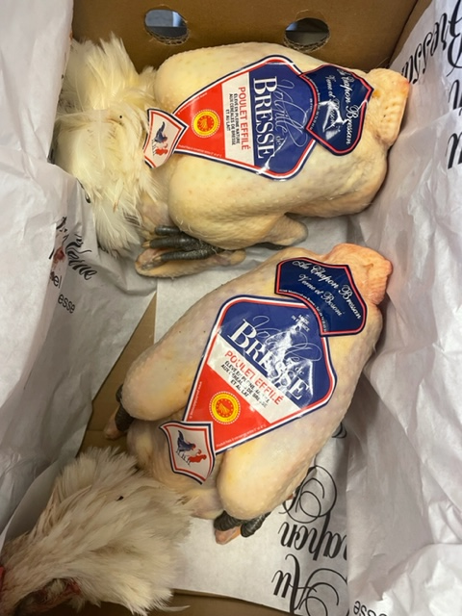

Nummer: | 5
Producent: | Bresse
Plats: | Montrevel Du Bresse, Frankrike
Ras: | Bresse
Levnadsätt: | Utomhus
Ålder: | -
Kön: | -
Foder: | Spannmål från Bresse, insekter, gräs, slutgödning på mjölk
Slakteri: | -
Slaktdatum: | -
Slaktvikt: | -
Skållningstemp:
Plockning:
Nedkylning:
Hängning hel/halv:
Nedskärning detalj:
Hängmörning:
Förpackning
Levererat: | Via Tradifood AB
Produkt: | Referens
Antal kockar: | 10

Råvara 5
 | UTSEENDE | MÖRHET | SAFTIGHET | SMAK
Kock 1 | 8.5 | 4.5 | 4.5 | 6.5
Kock 2 | 8 | 7 | 7 | 7
Kock 3 | 6 | 6.5 | 4 | 5
Kock 4 | 6.5 | 7.5 | 8 | 7
Kock 5 | 7 | 6 | 6 | 5.5
Kock 6 | 6 | 6 | 5.5 | 6
Kock 7 | 8 | 7 | 8 | 7
Kock 8 | 6 | 6.5 | 6.5 | 6.5
Kock 9 | 9.5 | 8 | 8 | 8.5
Kock 10 | 10 | 9 | 8.5 | 7
Kock 11
Kock 12
Kock 13
Kock 14
Kock 15
Kock 16
Kock 17
Kockar | UTSEENDE | MÖRHET | SAFTIGHET | SMAK | Potential
 | Skala 1-10 | Skala 1 - 10 | Skala 1-10 | Skala 1 - 10 | 35-50 poäng = Exceptionell råvara
 | x 1 | x 1 |  | x 2 | 30-34 = Utmärkt råvarukvalité
 |  |  |  |  | 25-29 = Hög råvarukvalité
 |  |  |  |  | 20-24 = Standard råvara
Kock 1 | 8.5 | 4.5 | 4.5 | 6.5
Kock 2 | 8 | 7 | 7 | 7
Kock 3 | 6 | 6.5 | 4 | 5
Kock 4 | 6.5 | 7.5 | 8 | 7
Kock 5 | 7 | 6 | 6 | 5.5
Kock 6 | 6 | 6 | 5.5 | 6
Kock 7 | 8 | 7 | 8 | 7
Kock 8 | 6 | 6.5 | 6.5 | 6.5
Kock 9 | 9.5 | 8 | 8 | 8.5
Kock 10 | 10 | 9 | 8.5 | 7
Kock 11
Kock 12
Kock 13
Kock 14
Kock 15
Kock 16
Kock 17
summa | 75.5 | 68 | 66 | 132 | 34.15
potential | 7.55 | 6.80 | 6.60 | 13.20 | 34.2

KOCKARNAS KOMMENTARER:
Utseende i rå form:
Vacker fjäderdräkt med fast ljust skinn med jämnt fettlager.

Mörhet:
Bröst: Mört, kanske för mört?
Lår: Mört med lätt tugg.
Saftighet:
Bröst: Lite mjöligt med något tjockt skinn. Bra munkänsla men fasta fibrer saftigt rakt igenom.
Lår: Smörigt fett skinn som ej är tuggigt.
Smak:
Mild rostad smak med god fettsmak och lätt järnighet.
Smak av rotfrukter viss sötma, smör, gott knaprigt skinn som ger mersmak.
Viss medelsyra med gräddighet, umami, majs, svamp.

